Накладная-№3
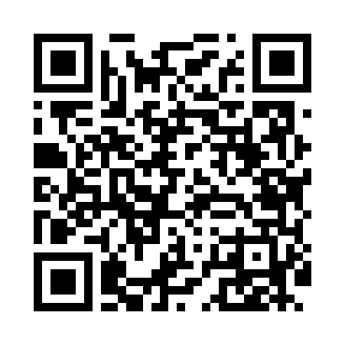
Номер товарно-транспортной накладной: |  |  | Торговый представитель: Amriyev Muhammad
Поставщик: Toshkent falcon fly 2 |  |  | Телефон торгового представителя: +998972880505
Дата отгрузки: 14.12.2025 |  |  | Контрагент: """" Klient
Дата консигнации: |  |  | Адрес:
Доставщик: |  |  | Телефон:
Телефон доставщика:
Время заказа: 14.12.2025 17:09:00
№ | Штрих-код | Название товаров (работ,услуг) | Количество | Количество в кейсе | Цена | Сумма
 |  |  | 195 |  |  | 6306000
1 | 6805019698842 | Сервировочные коврики 30*45 DB-98-84 | 54 | 54 шт. | 11,000 | 594,000
2 | 6916095145226 | Коврики сервировочные пластмассовая DB-145-22 | 30 | 30 шт. | 13,000 | 390,000
3 | 6905621392340 | Ложка DB-92-34 | 20 | 20 шт. | 35,000 | 700,000
4 | 6905621392357 | Металл санчқи DB-92-35 | 40 | 40 шт. | 35,000 | 1,400,000
5 | 6905621392364 | Ложка Вилка DB-92-36 | 1 | 1 шт. | 24,000 | 24,000
6 | 6905621392371 | Ложка Вилка DB-92-37 | 1 | 1 шт. | 36,000 | 36,000
7 | 6980843560173 | Хлебница металлическая KD60-038H, Bread Baske t, 27×20 см DB-2-231 | 10 | 10 шт. | 30,000 | 300,000
8 | 6980843560203 | Хлебница металлическая KD60-394A, Bread Baske t, 23×23 см DB-2-234 | 10 | 10 шт. | 33,000 | 330,000
9 | 6980843560135 | Хлебница металлическая KD60-394, Bread Basket , 23×23 см DB-2-227 | 14 | 14 шт. | 40,000 | 560,000
10 | 6980843560081 | Хлебница Металлическая KD60-447,Bread Basket DB-2-222 | 14 | 14 шт. | 38,000 | 532,000
11 | 6946577586544 | Керамический Чайник набор 45 предметов DB-86- 54 | 1 | 1 коробка | 1,440,000 | 1,440,000
Итого: 6306000

